CL WP
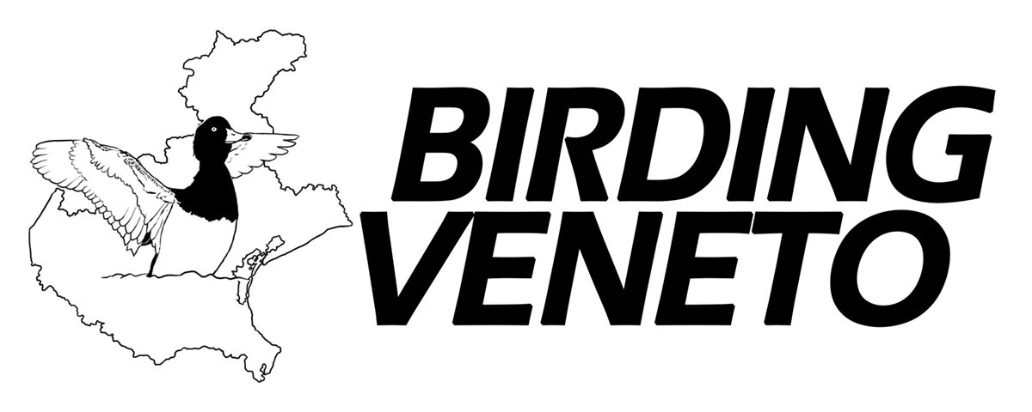 |  |  |  |  | CHECK-LIST degli UCCELLI del Paleartico occidentale (e check-list Italia, Veneto e province venete) ed. gennaio 2026 • aggiornata al 13.01.2026 a cura di Giacomo Sighele, Maurizio Sighele, Emanuele Stival & Niccolò Fagotto tassonomia sec. AviList: The Global Avian Checklist © 2025 by AviList Core Team |  |  |  |  |  |  |  |  |  |  | Inserire una "X" per ogni specie osservata Inserendo la "X" nella colonna "VR", la "X" verrà replicata in automatico nelle colonne più a destra (idem nelle altre colonne) Le caselle vuote corrispondono alle specie segnalate dopo il 1975 quelle non segnalate sono indicate con (-), quelle fino al 1975 con (B), le aufughe con (E) e le dubbie con (D)
## | # | nome italiano | nome scientifico | nome inglese | VR | VI | PD | VE | TV | BL | RO | VENETO | ITALIA | WP | note | © Birding Veneto 2026
 |  |  |  |  | 0 | 0 | 0 | 0 | 0 | 0 | 0 | 0 | 0 | 0 |  | ↓ aggiornamenti rispetto all'ed. 2025 ↓
1
2 |  | STRUTHIONIFORMES: Struthionidae
3
4 | 1 | Struzzo | Struthio camelus | Common Ostrich | - | - | - | - | - | - | - | - | E |  | 1
5
6 |  | ANSERIFORMES: Anatidae |  |  |  |  |  |  |  |  |  |  |  |  |  | nuova sequenza
7
8 | 2 | Dendrocigna facciabianca | Dendrocygna viduata | White-faced Whistling Duck | - | E | E | - | - | - | E | E | D |  | 13, 38 | per Italia diventa [D]
9 | 3 | Dendrocigna fulva | Dendrocygna bicolor | Fulvous Whistling Duck | E | - | - | E | E | - | - | E | D |  | 2 | per Italia diventa [D]
10 | 4 | Dendrocigna indiana | Dendrocygna javanica | Lesser Whistling Duck | - | - | - | E | - | - | - | E | D |  | 3 | per Italia diventa [D]
11 | 5 | Oca pigmea indiana | Nettapus coromandelianus | Cotton Pygmy Goose | - | - | - | - | - | - | - | - | -
12 | 6 | Gobbo rugginoso | Oxyura leucocephala | White-headed Duck | B | - | B |  | - | - |  |  |  |  |  | segnalata nel XIX sec. a VR, togliere [-] e inserire [B]; togliere [A] per VE
13 | 7 | Gobbo della Giamaica | Oxyura jamaicensis | Ruddy Duck |  | - |  |  |  | -
14 | 8 | Oca dallo sperone | Plectropterus gambensis | Spur-winged Goose | E | E | E | E | E | E | E | E | E |  | 2, 7
15 | 9 | Cigno reale | Cygnus olor | Mute Swan
16 | 10 | Cigno nero | Cygnus atratus | Black Swan | D | D | D |  | D | D | D |  |  |  |  | diventa [D] per quasi tutte le province a parte VE
17 | 11 | Cigno minore | Cygnus columbianus | Tundra Swan | - | - |  |  | - | - | - |  |  |  |  | nome internazionale
18 | 12 | Cigno selvatico | Cygnus cygnus | Whooper Swan | B | - |  |  | - | - | B
19 | 13 | Oca colombaccio | Branta bernicla | Brant Goose | B | - | B |  | - | - | B |  |  |  |  | per RO diventa [B]
20 | 14 | Oca collorosso | Branta ruficollis | Red-breasted Goose | E | B | - |  | - | -
21 | 15 | Oca del Canada | Branta canadensis | Canada Goose | D | D | D |  |  | D | D |  |  |  |  | diventa [D] per quasi tutte le province a parte VE e TV
22 | 16 | Oca facciabianca | Branta leucopsis | Barnacle Goose |  | E | D |  | E | E | D |  |  |  |  | diventa [D] per RO
23 | 17 | Oca del Canada di Hutchins | Branta hutchinsii | Cackling Goose | - | - | - | - | - | - | - | - | E |  | 4
24 | 18 | Oca indiana | Anser indicus | Bar-headed Goose | E | E | E | E | - | - | E | E | E |  | 5
25 | 19 | Oca di Ross | Anser rossii | Ross's Goose | - | - | - | D | - | - | - | - | E |  | 6, 36, 48, 49, 50 | segnalazione dubbia a VE, inserire [D]
26 | 20 | Oca delle nevi | Anser caerulescens | Snow Goose | - | - | D |  |  | - | - |  |  |  |  | segnalazioni di origine dubbia a PD, inserire [D]; togliere [A] per TV, VE e Veneto
27 | 21 | Oca selvatica | Anser anser | Greylag Goose
28 | 22 | Oca lombardella minore | Anser erythropus | Lesser White-fronted Goose | - | - | - |  | - | - | - |  |  |  |  | per PD diventa [-]
29 | 23 | Oca lombardella | Anser albifrons | Greater White-fronted Goose
30 | 24 | Oca granaiola della tundra | Anser serrirostris | Tundra Bean Goose |  |  |  |  |  |  |  |  |  |  |  | togliere [A] per BL
31 | 25 | Oca zamperosee | Anser brachyrhynchus | Pink-footed Goose | - | - | - |  | - | - | - |  |  |  |  | togliere [A] per VE e Veneto
32 | 26 | Oca granaiola della taiga | Anser fabalis | Taiga Bean Goose | - | - | - | - | - | - | - | -
33 | 27 | Anatra muta | Cairina moschata | Muscovy Duck | E | E | E | E | E | E | E | E | D |  | 8, 9
34 | 28 | Anatra mandarina | Aix galericulata | Mandarin Duck | D | D | D | D | D | D | D | D |  |  | 37 | diventa [D] per tutte le province e quindi il Veneto
35 | 29 | Anatra sposa | Aix sponsa | Wood Duck | E | E | E | E | E | E | E | E | E |  | 10, 11
36 | 30 | Oca egiziana | Alopochen aegyptiaca | Egyptian Goose |  | D | D |  | D | D | D |  |  |  |  | diventa [D] per quasi tutte le province a parte VE e VR
37 | 31 | Volpoca | Tadorna tadorna | Common Shelduck
38 | 32 | Casarca | Tadorna ferruginea | Ruddy Shelduck
39 | 33 | Moretta codona | Clangula hyemalis | Long-tailed Duck |  | -
40 | 34 | Edredone di Steller | Polysticta stelleri | Steller's Eider | - | - | - | - | - | - | - | - | -
41 | 35 | Edredone dagli occhiali | Somateria fischeri | Spectacled Eider | - | - | - | - | - | - | - | - | -
42 | 36 | Re degli edredoni | Somateria spectabilis | King Eider | - | - | - | B | - | - | - | B |  |  |  | togliere [A] per Italia
43 | 37 | Edredone | Somateria mollissima | Common Eider |  | - | B |  | B | - |  |  |  |  |  | togliere [A] per VR, per TV diventa [B]
44 | 38 | Moretta arlecchino | Histrionicus histrionicus | Harlequin Duck | E | - | - | B | - | - | - | B | B |  |  | per Veneto e Italia diventa [B]
45 | 39 | Orchetto marino | Melanitta nigra | Common Scoter |  |  |  |  |  | -
46 | 40 | Orchetto marino americano | Melanitta americana | Black Scoter | - | - | - | - | - | - | - | - | -
47 | 41 | Orco marino dagli occhiali | Melanitta perspicillata | Surf Scoter | - | - | - | - | - | - | - | - | -
48 | 42 | Orco marino | Melanitta fusca | Velvet Scoter |  | - |  |  |  |  |  |  |  |  |  | segnalata a TV, togliere [-]
49 | 43 | Orco marino americano | Melanitta deglandi | White-winged Scoter | - | - | - | - | - | - | - | - | -
50 | 44 | Orco marino di Stejneger | Melanitta stejnegeri | Stejneger's Scoter | - | - | - | - | - | - | - | - | -
51 | 45 | Quattrocchi minore | Bucephala albeola | Bufflehead | - | - | - | - | - | - | - | - | -
52 | 46 | Quattrocchi d'Islanda | Bucephala islandica | Barrow's Goldeneye | - | - | - | - | - | - | - | - | -
53 | 47 | Quattrocchi | Bucephala clangula | Common Goldeneye
54 | 48 | Pesciaiola | Mergellus albellus | Smew |  | B
55 | 49 | Smergo dal cappuccio | Lophodytes cucullatus | Hooded Merganser | - | - | - | - | - | E | - | E | D |  | 4 | per Italia diventa [D]
56 | 50 | Smergo minore | Mergus serrator | Red-breasted Merganser
57 | 51 | Smergo maggiore | Mergus merganser | Common Merganser |  |  |  |  |  |  |  |  |  |  |  | nome internazionale
58 | 52 | Anatra dal bernoccolo | Sarkidiornis melanotos | Knob-billed Duck | - | - | - | - | - | - | - | - | E |  | 7
59 | 53 | Anatra marmorizzata | Marmaronetta angustirostris | Marbled Duck | - | - | - | D | - | - | B | B |  |  |  | per Veneto diventa [B]
60 | 54 | Fistione turco | Netta rufina | Red-crested Pochard
61 | 55 | Fistione bruno | Netta erythrophthalma | Southern Pochard | - | - | - | - | - | - | - | - | -
62 | 56 | Moretta tabaccata | Aythya nyroca | Ferruginous Duck
63 | 57 | Moriglione | Aythya ferina | Common Pochard
64 | 58 | Moriglione beccolungo | Aythya valisineria | Canvasback | - | - | - | - | - | - | - | - | -
65 | 59 | Moretta dal collare | Aythya collaris | Ring-necked Duck |  | - | - |  | - | - | - |  |  |  |  | segnalata a VE, togliere [-]
66 | 60 | Moriglione americano | Aythya americana | Redhead | - | - | - | - | - | - | - | - | -
...

